Casos de Uso
EduFree - Equipo 2
Casos de Udo_Sistema Calificaciones

 | Identificación | CU_SC_001 - 01 | Modulo Administrador
 | Autor(es) | · Paola Mora · Lorena Benítez · Daniel Torres · William Vargas · Javier Mendez
 | Descripción | Se describen las funciones habilitadas del perfil de Administrador del Sistema
 | Observaciones | --- |  | http://localhost:4200/
 | Escenarios | · Autenticacion del Usuario como Administrador · Habilitacion de los siguientes Tasks:
 |  | · Registro de Programas Academicos · Registro de Docentes · Registro de Estudiantes · Registro de Asignaturas · Registro de Grupos · Asignacion de Docentes a Grupos · Asignacion de Estudiantes a Grupos
 | Diagrama | 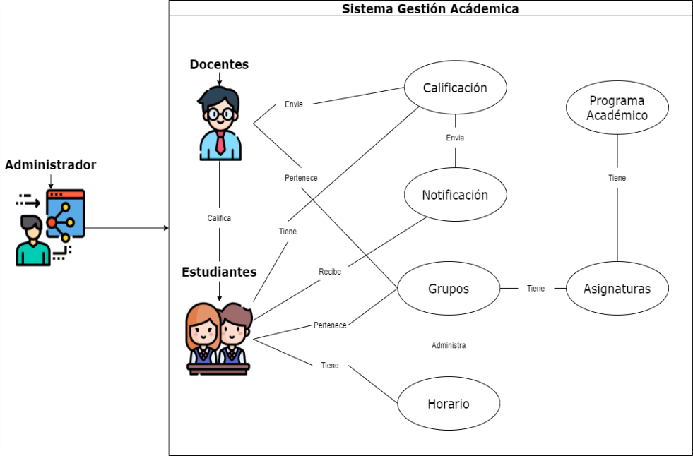

 | Identificación | CU_SC_002 - 01 | Modulo Docente

 | Identificación | CU_SC_003 - 01 | Modulo Estudiante

 | Identificación | CU_SC_004 - 01 | Registro de Programas Academicos

 | Identificación | CU_SC_005 - 01 | Registro de Materias

 | Identificación | CU_SC_006 - 01 | Registro de Grupos

 | Identificación | CU_SC_007 - 01 | Registro de Usuarios (Estudiantes y Docentes)

 | Identificación | CU_SC_007 - 01 | Realizar Asignaciones

 | Identificación | CU_SC_007 - 01 | Registro y Notificacion de notas

 | Identificación | CU_SC_007 - 01 | Emision de Consultas y/o Registros

